Principal
LOGARITMOS

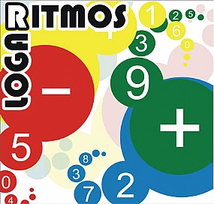
HISTÓRIA

DEFINIÇÃO

CALCULADORA

GRÁFICO

PROPRIEDADES

EXERCÍCIOS

APLICAÇÃO

 | Créditos

História
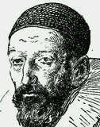
A invenção dos logaritmos ( palavra de origem grega:( ) = tratado, arithmos ( ) = números), deve-se ao matemático escocês John Napier, barão de Merchiston (1550-1617), que se interessou pelo cálculo numérico e pela trigonometría. Em 1614, e ao fim de 20 anos de trabalho, publicou a obra Logarithmorum canonis descriptio, onde explica como se utilizam os logaritmos, mas não relata o processo como chegou a eles.
Um ano depois, em 1615, o matemático inglês Henry Briggs (1561-1631), visitou Napier e sugeriu-lhe a utilização da base 10. A Napier agradou-lhe a ideia e resolveram elaborar as respectivas tábuas dos logaritmos decimais. Com a morte de Napier é Brigs que conclui o trabalho e em 1618, publica Logarithmorum Chiliaes prima, primeiro tratado sobre os logaritmos de base 10 e faz o calculo para os números de 1 a 20 000 e de 90 000 a 100 000
HISTÓRIA

John Napier (1550 - 1617)

 | Página Inicial

Definição
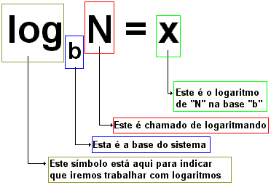
 | Página Inicial

Chama-se logaritmo de x na base b a um número N tal que se elevarmos a ao
expoente b obtemos x:.Isto é:

Aplicação
Determine o tempo que leva para que 1000 g de certa substância radioativa, que se desintegra a taxa de 2% ao ano, se reduza a 200 g.
Utilize a seguinte expressão: , em que Q é a massa da substância, r é a taxa e t é o tempo em anos.

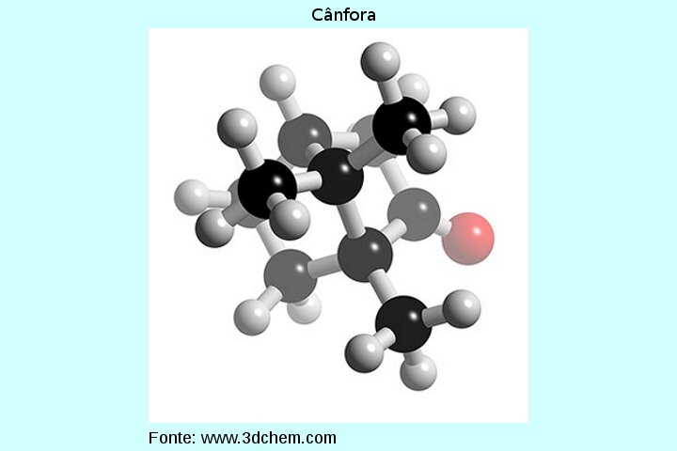

Página Inicial

A substância levará 80,47 anos para se reduzir a 200 g.

Gráfico
 |  |  | Gráfico Função Logaritmica |  | Página Inicial
 |  |  | Base: | 2.00

num | base | log
3 | 2 | 1.5849625007
4 | 2 | 2
5 | 2 | 2.3219280949
6 | 2 | 2.5849625007
7 | 2 | 2.8073549221
8 | 2 | 3
9 | 2 | 3.1699250014
10 | 2 | 3.3219280949
11 | 2 | 3.4594316186
12 | 2 | 3.5849625007
13 | 2 | 3.7004397181
14 | 2 | 3.8073549221
15 | 2 | 3.9068905956
16 | 2 | 4
17 | 2 | 4.0874628413
18 | 2 | 4.1699250014
19 | 2 | 4.2479275134
20 | 2 | 4.3219280949
21 | 2 | 4.3923174228
22 | 2 | 4.4594316186

Propriedades
Propriedades e regras operatórias:
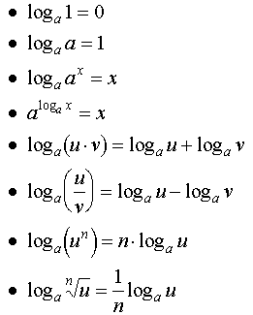
 | Página Inicial

